Mock-up
NO | MODUL | SUB MODUL | Status
1 | Arrival | Laycan Ready | Open
 |  | Pre Arriva (PKK) | Open
 |  | Non Tender | Open
 |  | PPKB In | Open
2 | Berthing | Stock Availability | Open
 |  | Surat Perintah Muat (SPM) / SO/POSTO Clean | Open
3 | Jetty Operation | SPJ/DO Ready (Gate in/Gate out) | Open
4 | Departure | Laytime Calculation (LTC) | Open
5 | Dashboard | Laycan Jetty | In Progress
 |  | Maps | In Progress
6 | Monitoring | Monitoring | Open
7 | Form Entry | Form Entry | Open

 | With tim Forca 05-03-2025
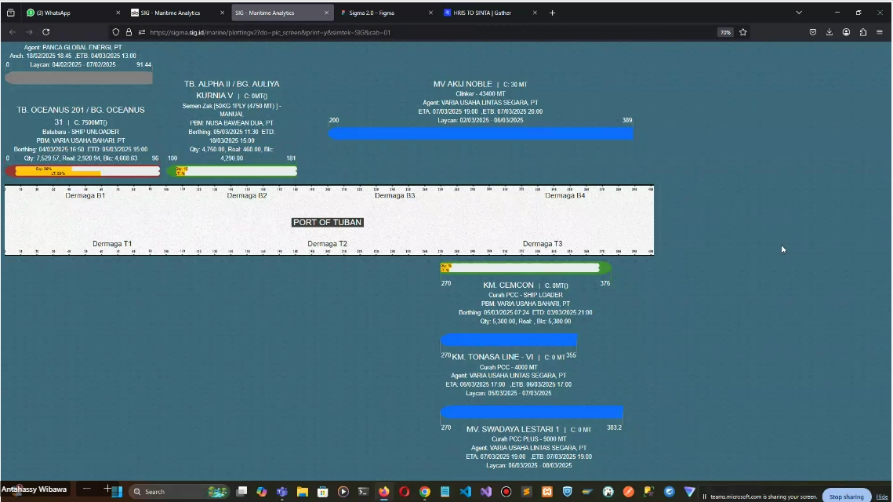

 | 1. dashboard dari Forca belum bisa fleksibilitas seperti yang diharapkan user, solusi -> untuk FE bisa memakai bahasa program lain (React Native), BE tetap pakai FORCA dengan tembak API (java, idempiere) -. tim project fokus FE -. tim FORCA akan menyiapkan API
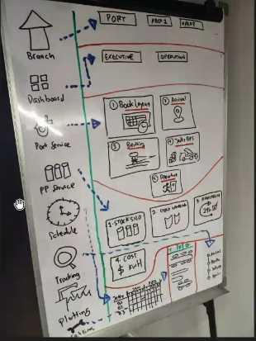

 | 1. perlu dipastikan ke user tampilanya multi page atau one page -> karena berhubungan dengan role management
 | 2. secara teknologi untuk UI/UX apabila multipage
 | 3. di FORCA tidak bisa mengakomodir menu dalam bentuk icon
 | 4. untuk dasshboard ini hanya sebatas power BI atau bentuk inputan -> terdiri dari 2 ada Power BI dan embed

 | WIth Pak Tholchah 07-03-2025
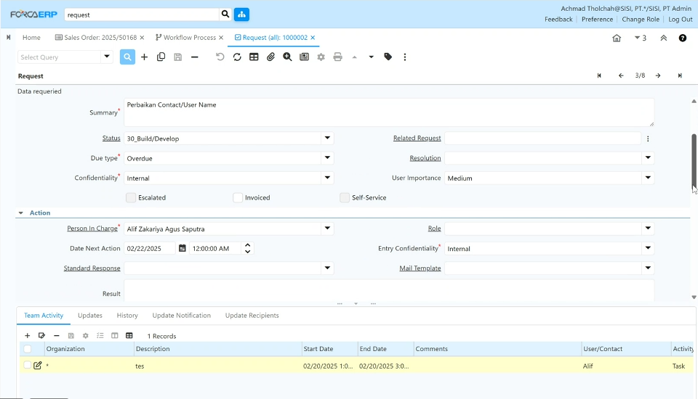
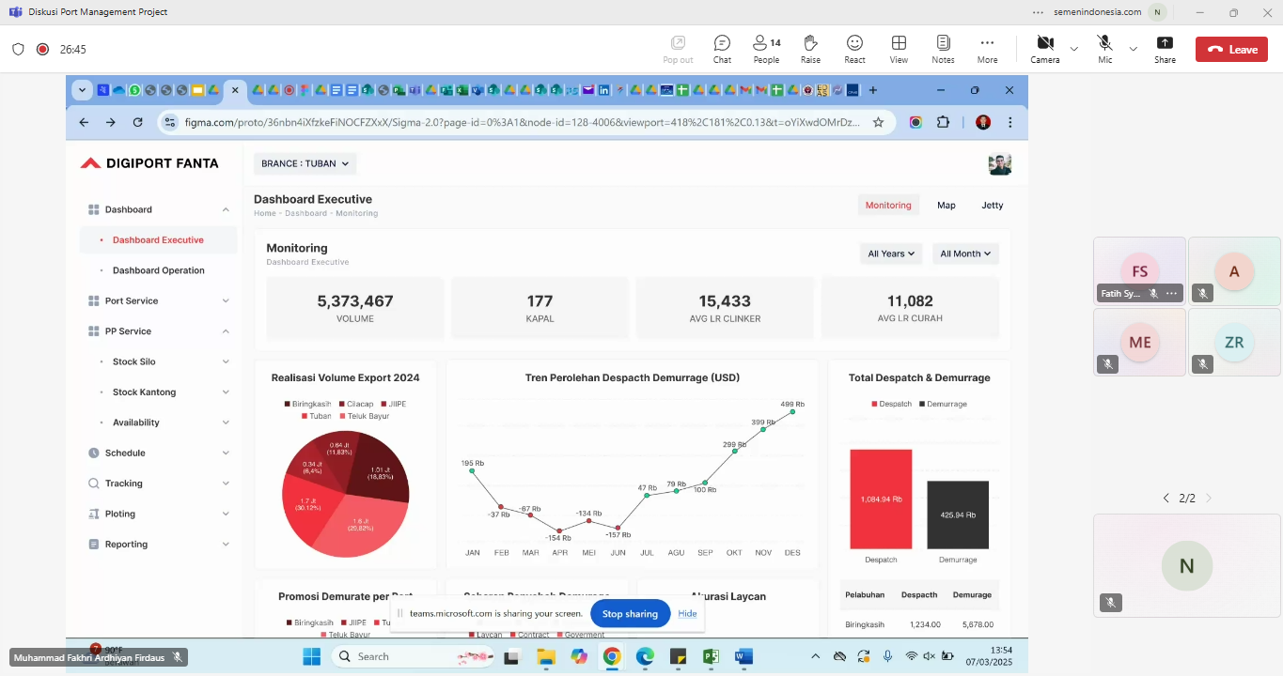

 | 1. Kedepanya FE akan menggunakan React Native, tapi hanya dalam bentuk UI/UX, dan untuk datanya akan berupa API dari BE -> dengan catatan untuk role management, dll harus dipastikan -> Returnya dari BE ditampilkan dari FORCA sendiri atau dari luar, dan secara bisnis ditampilkan dari idempire (FORCA)
 | 2. FORCA -> Request Manajemen
 | a. Request Type -> RnD Application DevOps Ticketing (Permintaan pembuatan aplikasi baru)
 | b. Status -> akan di update sesuai kondisi kapal, -> setiap satu aktivitas laycan akan terbentuk satu dokumen
 | c. Aktivitas -> bisa di isi di setiap page

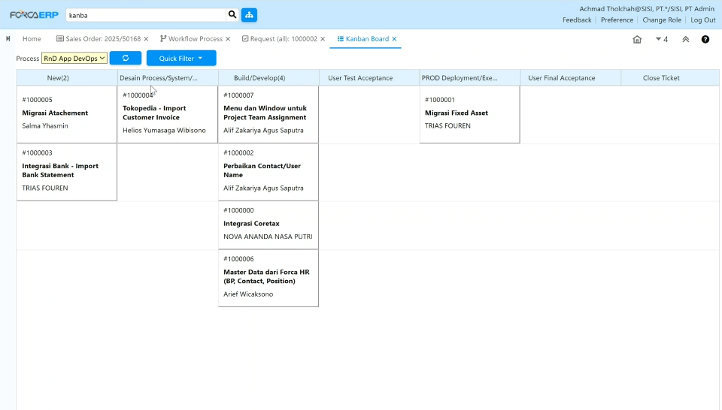

 | 1. untuk aktivitas kapal bisa digambarkan memakai Kanba, kalau di double klik disalah satu aktivitas nanti akan mengarah ke request manajemen.
 | 2. jika aktivitas sudah selesai, bisa di pindah ke aktivitas berikutnya
 | 3. ada fitur filter

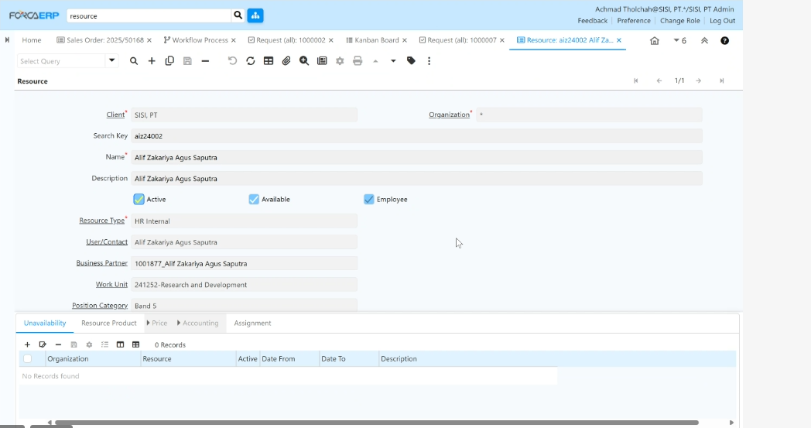
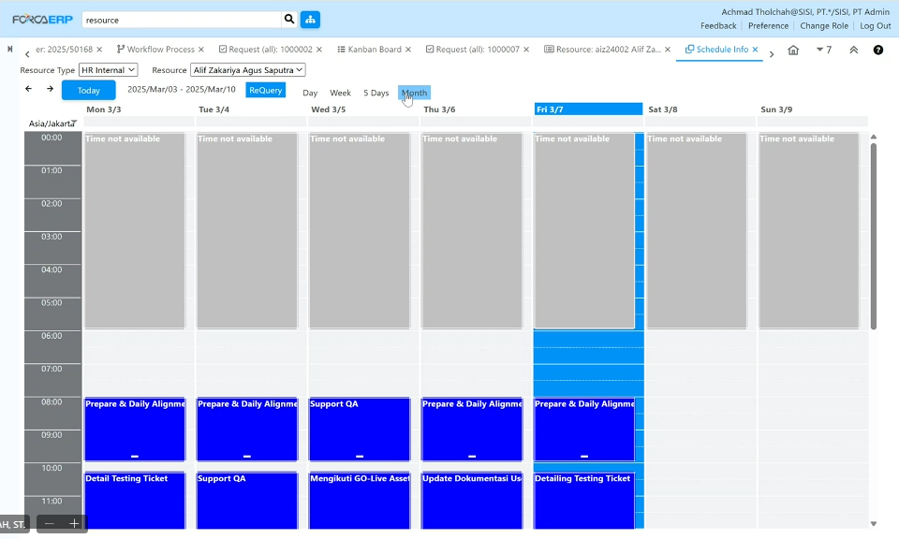

 | 1. Berisi untuk dermaga-dermaga
 | 2. masing-masing dermaga bisa diketahui kapalnya, schedulenya
 | 3. di forca sudah ada logic untuk menghindari double booking

 | Next -> dicoba memakai bisnis proses di implementasikan di forca, apakah sudah bisa jalan? sembari FE nya dibuatkan di tempat lain

Project Member
